包
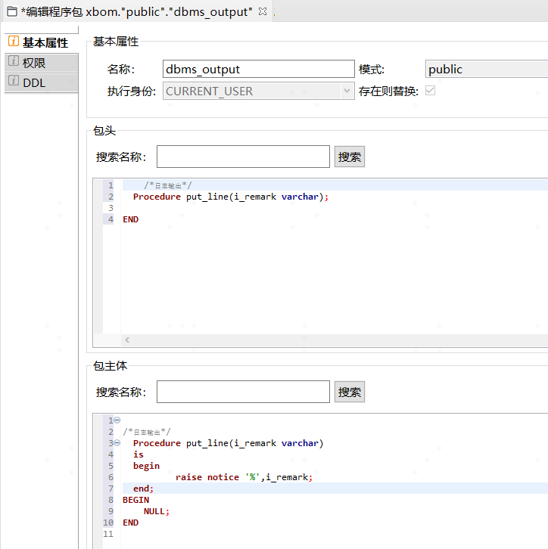
新建包： |  |  | KSQL Developer中创建包：
 | OpenGauss
 | create or replace |  | 包头
 | package fawbom.dbms_output |  | /*日志输出*/ Procedure put_line(i_remark varchar); END
 | as
 | -- Package header
 | /*日志输出*/
 | Procedure put_line(i_remark varchar);
 | END dbms_output; |  | 包体
 | CREATE OR REPLACE PACKAGE BODY fawbom.dbms_output |  | /*日志输出*/ Procedure put_line(i_remark varchar) is begin raise notice '%',i_remark; end; BEGIN NULL; END
 | AS
 | -- Package body

 | /*日志输出*/
 | Procedure put_line(i_remark varchar)
 | is
 | begin
 | raise notice '%',i_remark;
 | end;
 | END dbms_output; |  | 调试
 |  |  | BEGIN "public"."dbms_output"."put_line"('22'); END
 | 金仓数据库 | 创建完成后：生成SQL -> DDL
 | CREATE OR REPLACE PACKAGE "public"."dbms_output" AUTHID CURRENT_USER AS /*日志输出*/ Procedure put_line(i_remark varchar); END; CREATE OR REPLACE PACKAGE BODY "public"."dbms_output" AS /*日志输出*/ Procedure put_line(i_remark varchar) is begin raise notice '%',i_remark; end; BEGIN NULL; END ;;

 |  |  | 或
 |  |  | DECLARE n_cnt number(6):=66; BEGIN public.dbms_output.put_line(n_cnt); END

